封面
SK187-运营
英语单词福利表格-空白表

SK187-运营


英语单词福利表格-空白表

好的表格是设计出来的
-拉小登-

单词自测表
今日单词数
0/0
 |  |  |  | FALSE | FALSE | FALSE
英语单词自测表格
提示 | 填空 | 发音 | 中文 | 显示字母个数
ti |  | /tip/ | vt.轻击vi.给小费 | 2
cr |  | /kri:m/ | n.奶油，乳脂；奶油色
练习次数：
0/0
gr |  | /græm/ | n.克
ca |  | /keidʒ/ | n.笼；鸟笼，囚笼
正确率
错误率
fe |  | /‘fi:zəbl/ | a.可行的；可能的
 | 正确率 | 错误率
 | 0% | 0%
ev |  | /i’væljueit/ | vt.评价，估…的价
ei |  | /‘eiti/ | num.八十，八十个
di |  | [di’zi:z] | n.病,疾病;病害
总单词数：
0/3395
my |  | /mai’self/ | pron.我自己；我亲自
ur |  | /‘ə:bən/ | a.都市的,住在都市的
gu |  | /gest/ | n.客人，宾客；旅客
 | 单词数 | 错误率
 | 0.00% | 100%
已完成：0.00%
lo |  | /‘lΛvli/ | a.可爱的；令人愉快的
re |  | /riəl/ | a.真的；现实的
eq |  | /i’kwip/ | vt.装备，配备
cr |  | /kri(:)’eitiv/ | a.创造性的，创作的

1. 整数部分是日期，小数部分是时间
2. 提取日期用INT函数
3. EDATE精确计算N个月之后的日期

1. 数字1代表1天
2. 数字转小时、分钟、秒钟，分别乘以24、60 、 60
3. 小时数、分钟数、秒数转时间，分别除以24、 60、 60

统计分析
错词排行榜 |  | 每日单词统计
 | 汇总
(空白)

 |  | 行标签 | 计数项:单词
行标签 | 求和项:分数 | (空白)
(空白) |  | 总计
总计

拉小登
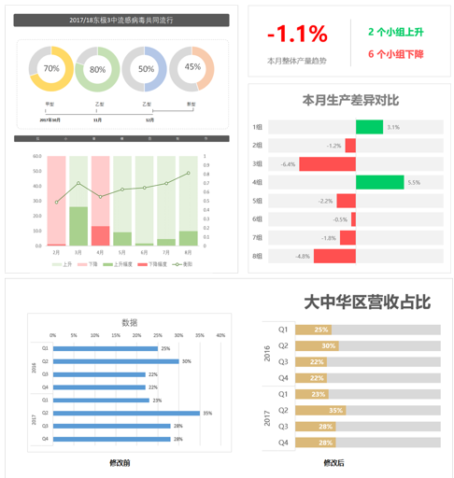


拉小登Excel
按业务流程学习
展现工作业绩
帮助老板解忧
数据输入
数据整理
数据汇总统计
数据分析
图表可视化
汇报总结
高手学Excel
快速填充，分列，数据验证，筛选，函数和公式，VLOOKUP，数据透视表，条件格式，柱形图，折线图
按照知识点学习
解决眼前问题
领导不管不问
新手学Excel

建立Excel知识框架，才能系统的学习Excel
点击下面链接，获取这份知识框架
▼

点击查看

更多表格设计方法，更多图表分析案例
扫描下面的二维码，加入我的【知识星球】，在这里你可以获得
每期表格设计课，答案文件
更多表格可视化案例讲解
公式plus开发设计分享
和我们一起用Excel升职加薪吧！

